상품제안서
아이리버 60W 올인원 멀티 케이블 키트 | 상품코드: S41252

 |  |  |  |  |  |  | 02-713-8555 | www.synergygift.co.kr
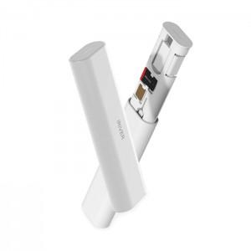 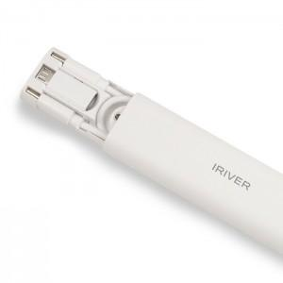 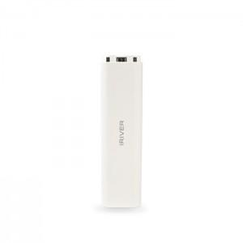

【상세/제작정보】

【인쇄/포장옵션】 | 레이저, 풀칼라 / 종이상자

【공급단가】 | 수량 | 50~ | 100~ | 500~ | 1,000~ | 2,000~
*VAT별도 | 단가 | 4,810원 | 4,730원 | 4,620원 | 4,440원 | 4,250원

【상품 URL】 | https://www.synergygift.co.kr:443/src/goods_detail.php?gdno=41252

